Задание 1
Задание 1: Создать страницу в Confluence с набором верхнеуровневых проверок (чек-лист) для тестирования веб-приложения (можно взять страницу "Вебинары" платформы ГБ) в нескольких браузерах (Chrome, Firefox, IE, Safari). Приложите скриншот созданного чек-листа. Один из примеров оформления приложен ниже

 | 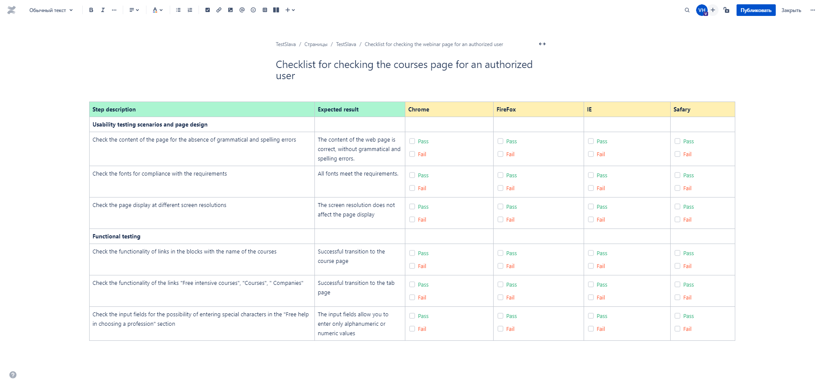 Место для скриншота чек-листа

